PASAPORTE DATOS
 |  | Viaje | 6 al 16 de Marzo
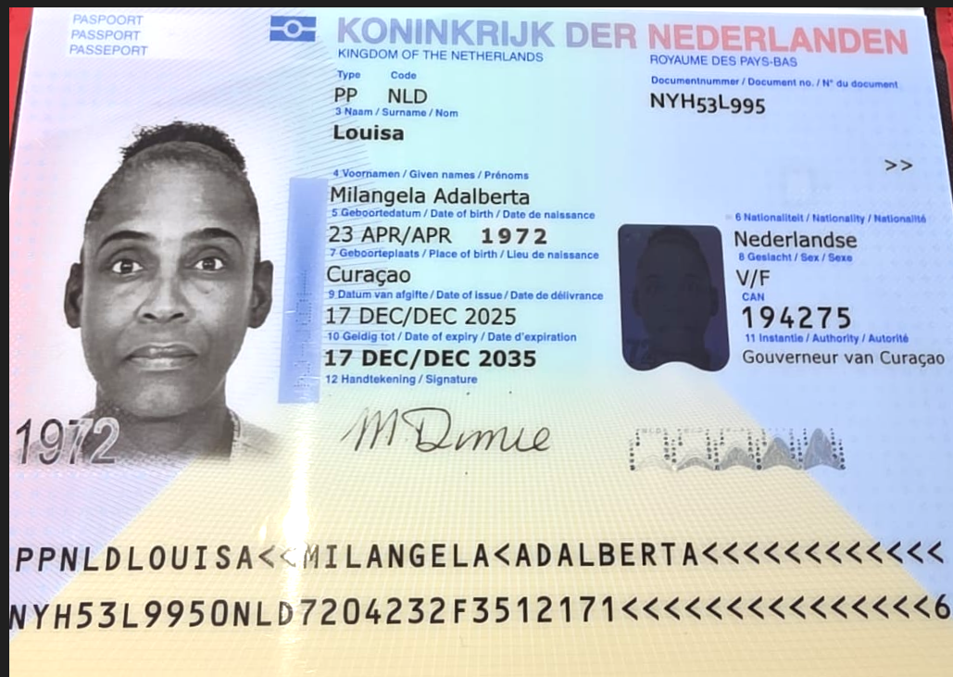
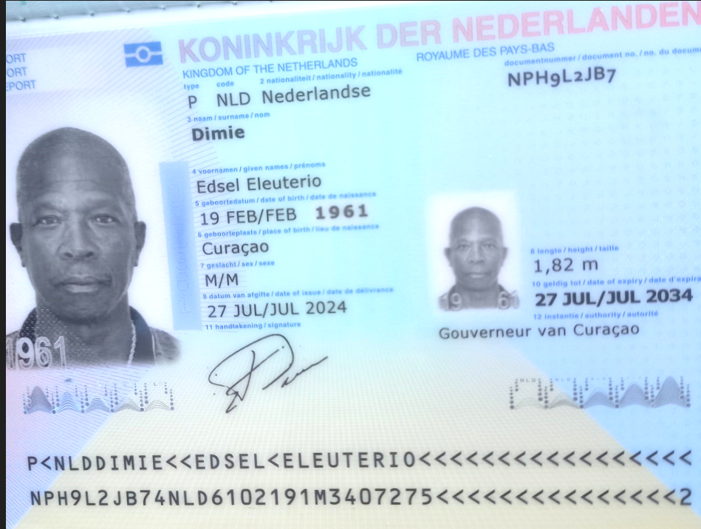

Nombre | Milangela | Nombre | Edsel
Nombre | Adalberta | Nombre | Eleuterio
Apellido | Louisa | Apellido | Dimie
Género: . | Femenino | Género: . | Masculino
Pasaporte | NYH53L995 | Pasaporte | NPH9L2JB7
Fecha de nacimiento | 23/04/1972 | Fecha de nacimiento | 1961-02-19
Edad | 43 | Edad
Estado civil |  | Estado civil
Dirección |  | Dirección
Nacionalidad y domicilio: | Curazao | Nacionalidad y domicilio:
Email: | esmiladimie1@gmail.com | Email:
Teléfono | 59995277052 | Teléfono
Profesión |  | Profesión
RH | O+ | RH
Seguro | SVB | Seguro
Peso |  | Peso
Altura |  | Altura
Idioma | holandes y español | Idioma | holandes y español
 |  |  | Implantes

CONFIRMACIÓN EDSEL
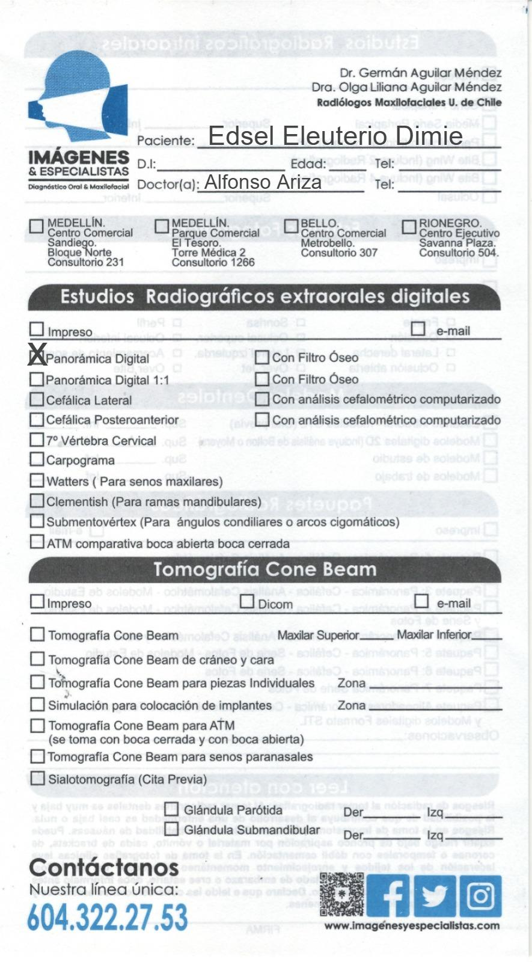
RADIOGRAFIA DENTAL

CONFIRMACION MILANGELA

RADIOGRAFIA DENTAL

